Betting Decisions
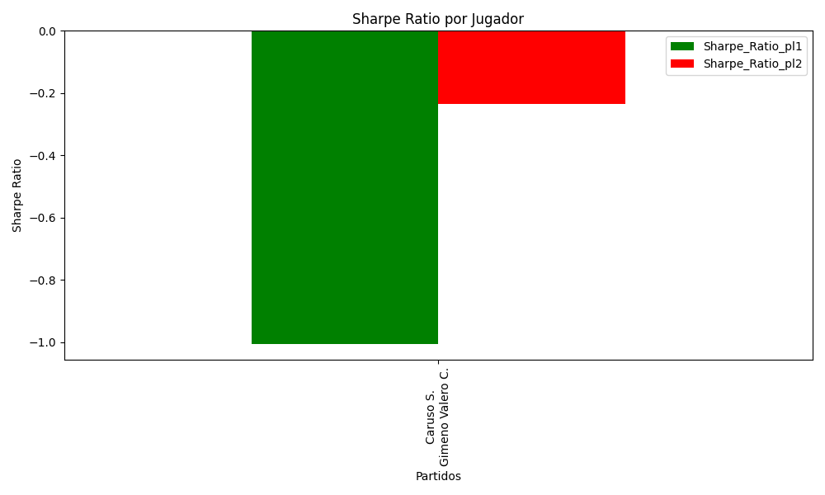
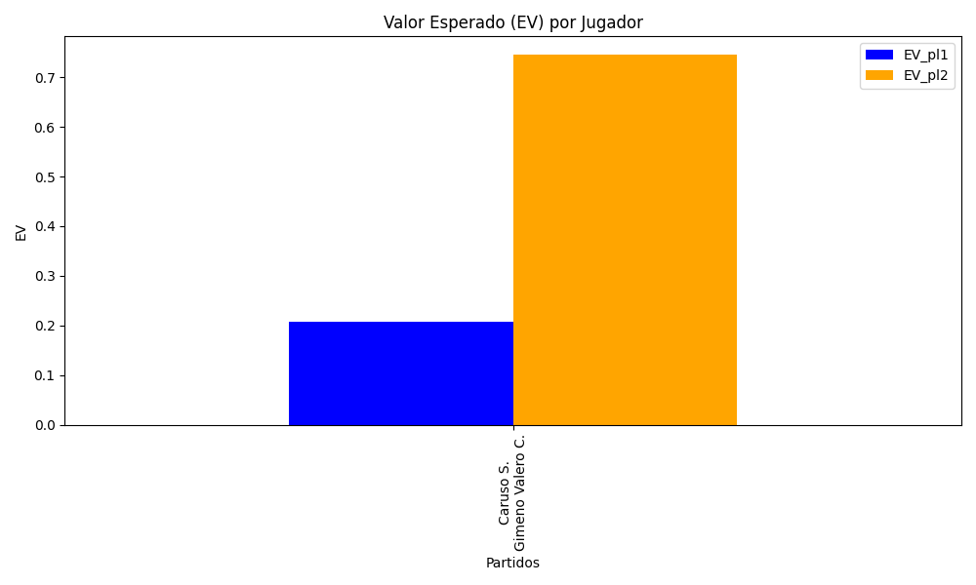
Surface | pl1 | pl1_flag | pl1_hand | pl1_bet | pl2 | pl2_flag | pl2_hand | pl2_bet | Result | DiffProffTime | DiffPts | DiffWeight | DiffHeight | Class | Prob_win_pl1 | Prob_win_pl2 | Accuracy | date_run | EV_pl1 | EV_pl2 | Std_Dev_pl1 | Std_Dev_pl2 | Sharpe_Ratio_pl1 | Sharpe_Ratio_pl2 | Best_Bet_EV | match | Best_Bet | Best_Bet_Sharpe | Money_to_Bet | Prob_Win | Payout
clay | Caruso S. | ITA | Right-Handed | 1.6 | Gimeno Valero C. | ESP | Right-Handed | 2.26 | 0 | 8 | 344 | 0 | -3 | 1 | 0.46472723988 | 0.53527276012 | 0.5 | 2022-03-03 | 0.20829082369 | 0.74498919799 | 0.79800684892 | 1.1271846741 | -1.0046394682 | -0.23510859232 | 0.74498919799 | Caruso S. Gimeno Valero C. | pl2 | -0.23510859232 | 5.88 | 0.53527276012 | 2.26

Monte Carlo Summary
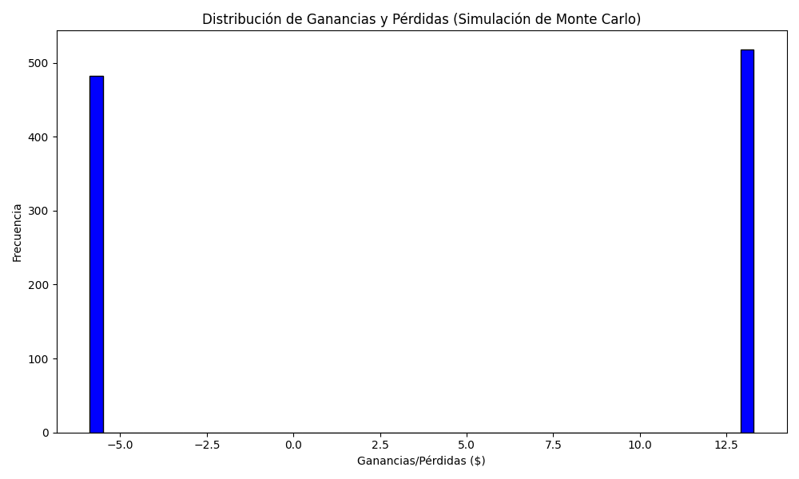
Promedio de Ganancia/Pérdida | Mediana de Ganancia/Pérdida | Ganancia/Pérdida Máxima | Ganancia/Pérdida Mínima | Probabilidad de Ganancia (>0)
4.0494384 | 13.2888 | 13.2888 | -5.88 | 0.518

